프로젝트산출물템플릿
공유방 참조 | https://drive.google.com/drive/folders/1UlCS60qgDwoBgq_2TjzF1iEmM2AvBPlX?usp=drive_link

 | 데이터분석_서비스_기획(Planning) 관련 양식 | 프로젝트기획서 | 요구사항정의서 | WBS | 화면설계서 | Journey Map | 서비스 구조도
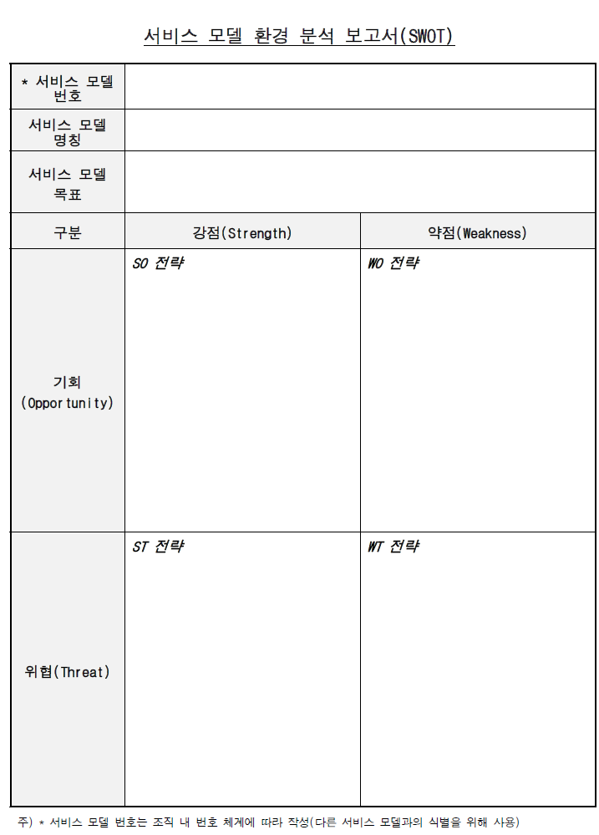

 | 데이터 수집 데이터 이해 (Data Understanding) 데이터 준비 (Data Preparation) | 데이터 수집보고서 | 수집된 데이터 및 전처리 문서 | 데이터 전처리 결과서

 | https://scikit-learn.org/stable/machine_learning_map.html

 | 모델링 관련 | 학습된 인공지능 모델 | 모델 학습 결과보고서

 | 개발_테스트_배포 관련 | 시스템 아키텍처 | 정보구조도 | 테스트 계획 및 결과 보고서

